PORTADA
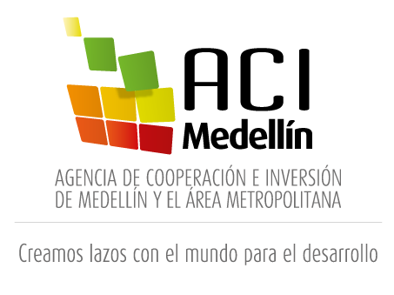
PLAN ANUAL DE ADQUISICIONES
2021

18 de junio de 2021

CONSOLIDADO
Fechas estimadas inicio de procesos de selección |  |  | Modalidad de selección
 | Mes | Cantidad | Tipo de proceso | Cantidad
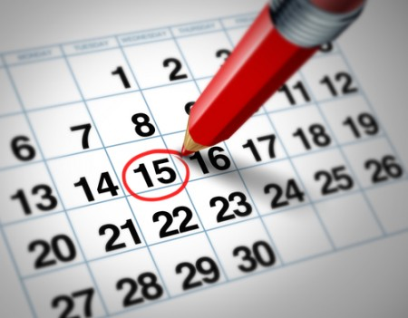 | Enero | 6 | Mínima cuantía | 19 | 
 | Febrero | 11
 | Marzo | 6 | Contratación directa | 34
 | Abril | 6 | Subasta Inversa | 1
 | Mayo | 5
 | Junio | 3 | Contrato marco Alcaldía de Medellín | 1
 | Julio | 4
 | Agosto | 8 | Selección abreviada menor cuantía | 2
 | Septiembre | 3 | Tienda Virtual del Estado Colombiano | 1
 | Octubre | 3
 | Noviembre | 3 | Total | 58
Total |  | 58

Valor total plan anual de adquisiciones a 18 de junio de 2021 |  |  | Fuente de los recursos
$ 1,786,583,974 |  |  | Funcionamiento | 

 |  |  | 58

